상품제안서
TK-R692 / 형광견장올망사안전우의(비옷) | 상품코드: S19257

 |  |  |  |  |  |  | 02-713-8555 | www.synergygift.co.kr
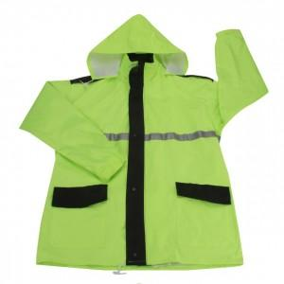

【상세/제작정보】 | .

【인쇄/포장옵션】 | 기타 / 별도문의

【공급단가】 | 수량 | 10~ | 30~ | 50~ | 100~ | 500~
*VAT별도 | 단가 | 40,500원 | 39,000원 | 37,500원 | 36,000원 | 35,100원

【상품 URL】 | https://www.synergygift.co.kr:443/src/goods_detail.php?gdno=12710

